画像の表示
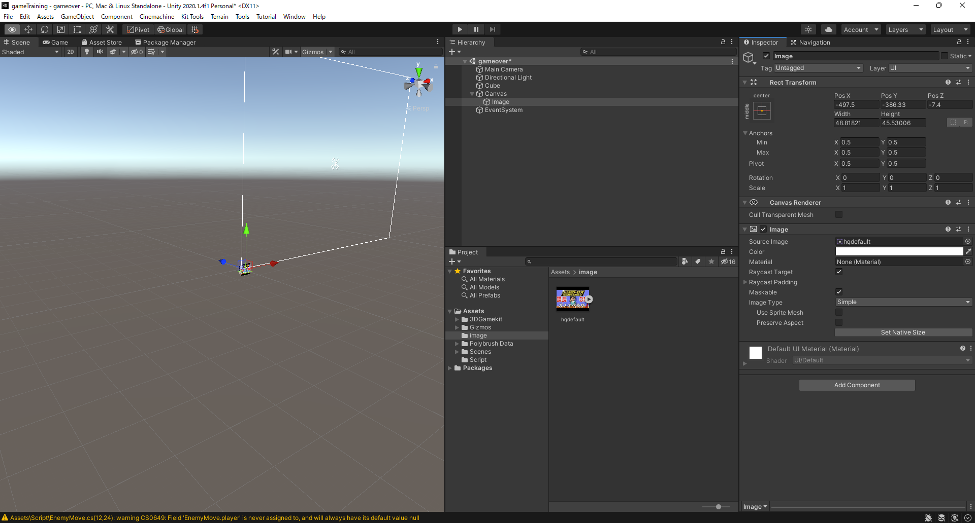
画像の表示

①GameObject>UI>image

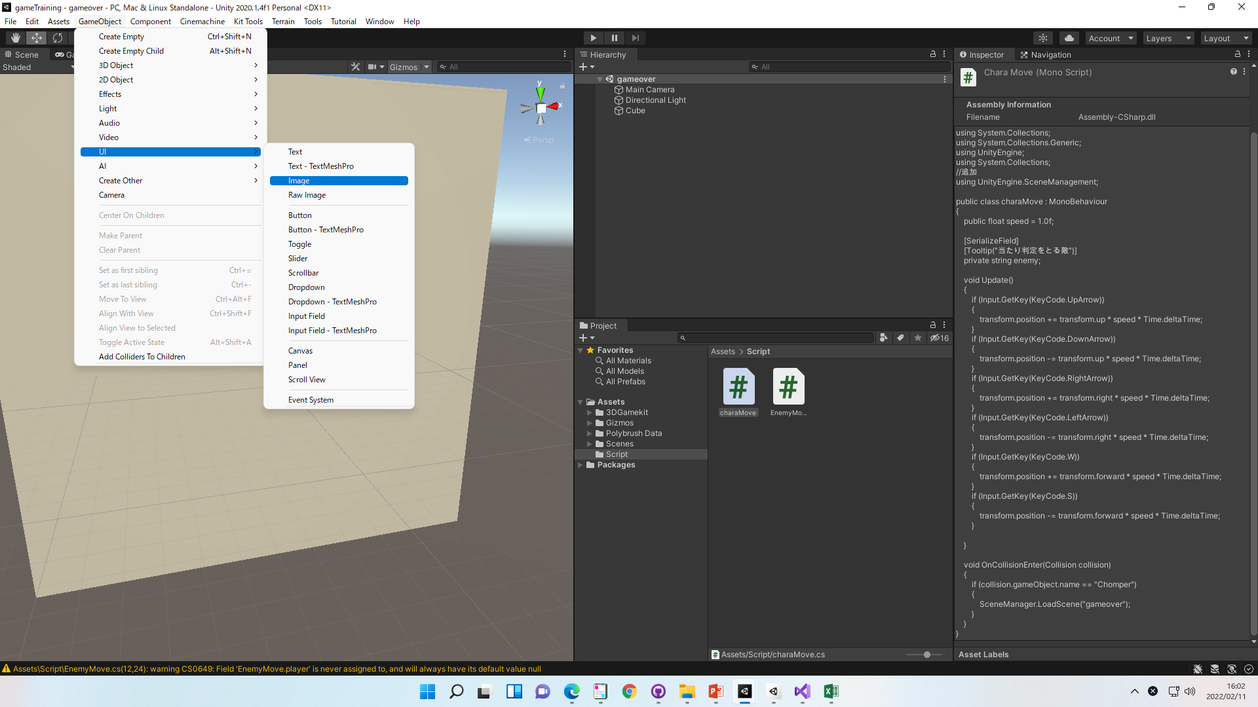

②Assets＞右クリック＞Create>Folder
でimageフォルダーを作成
※フォルダーは必須ではありません
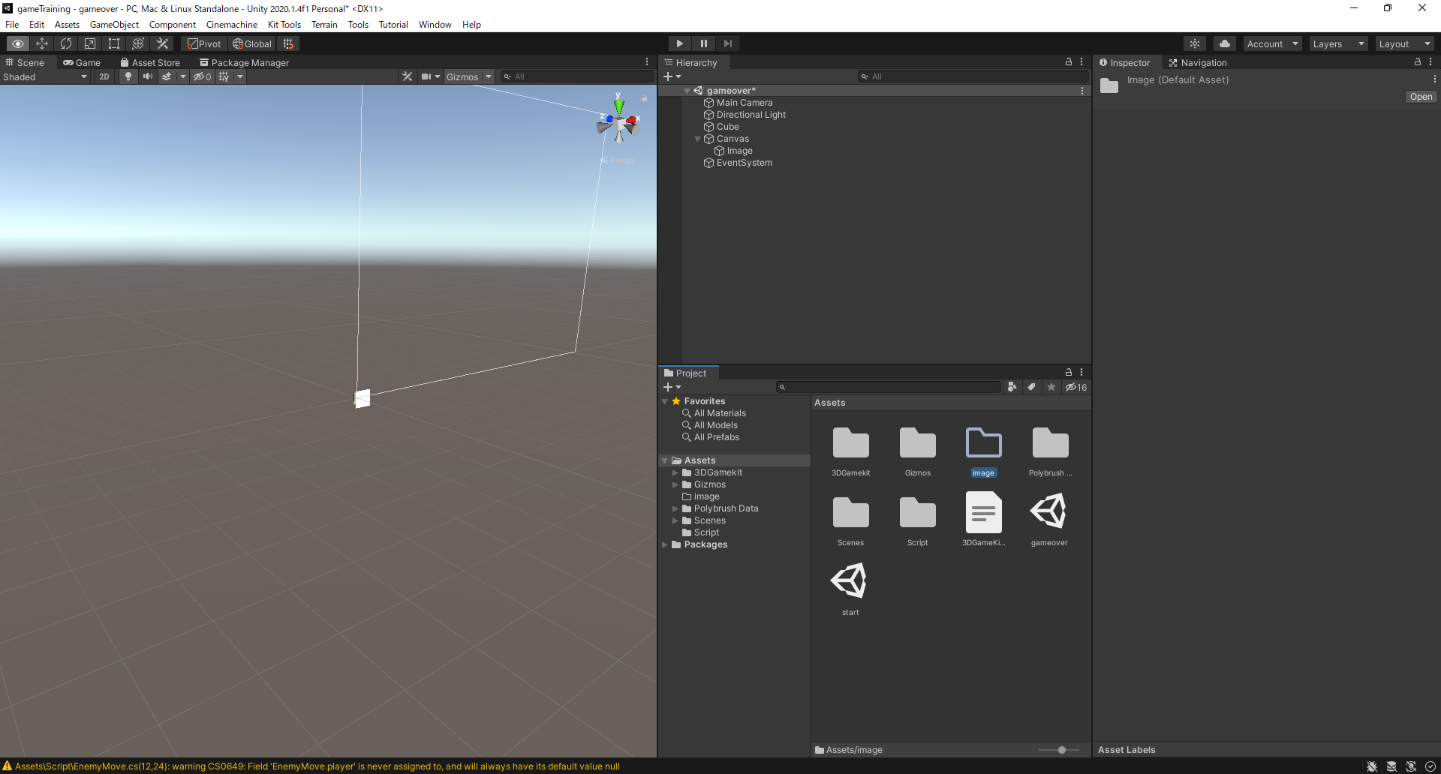

③表示したい画像をフォルダーにドラックアンドドロップ
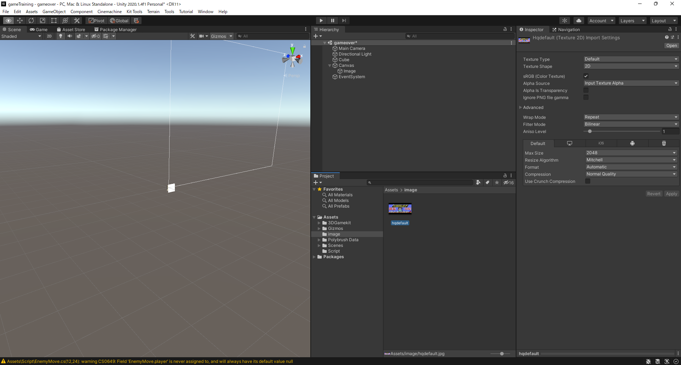

④InspectorにてTextureTypeをSprite(2D And UI)に変更

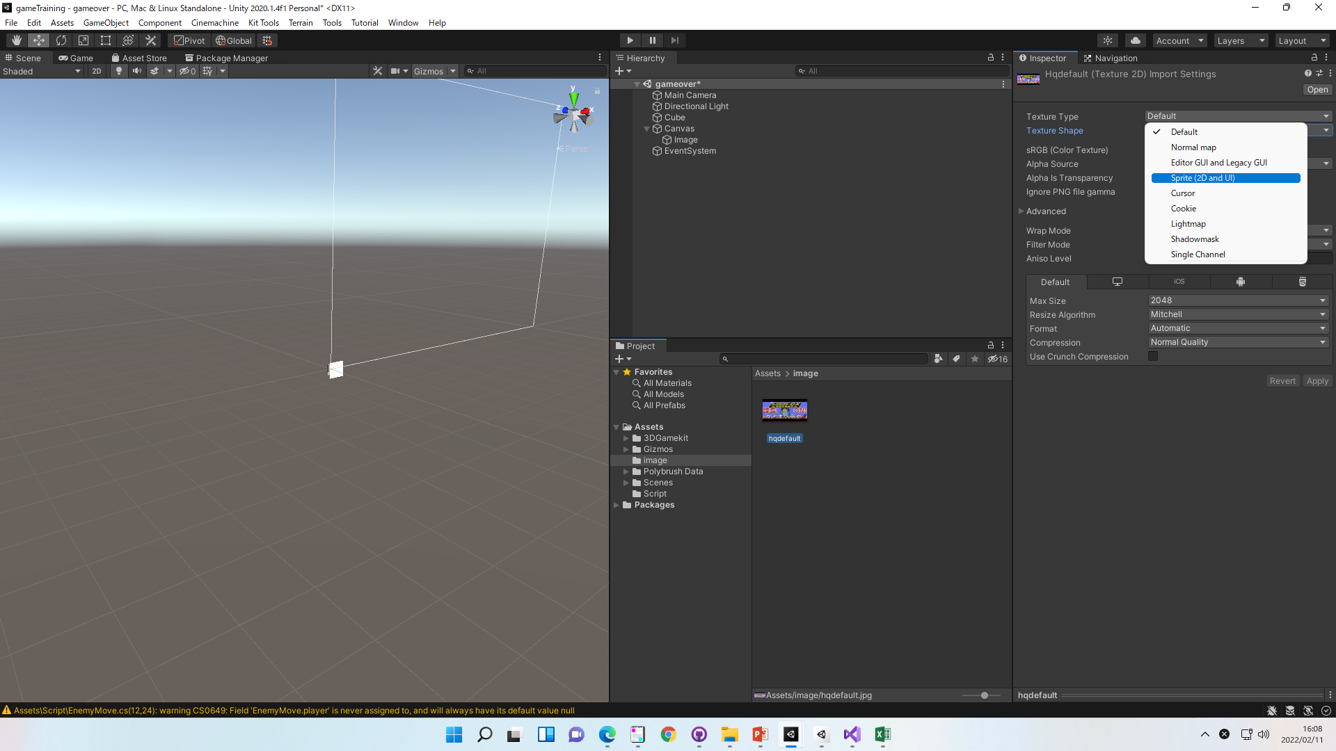

⑤Inspector上のSourceImageへドラックアンドドロップ

